Sheet1
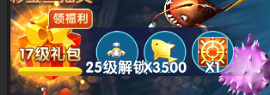

可以领福利的时候，点击列表还时领奖的操作，不是打开炮台解锁界面

